ADMIN

DATOS GENERALES COMPAÑÍA
EntityID | 899999082
EntityName | GRUPO ENERGIA BOGOTÄ SA ESP
TaxType | RETEICA
Year | 2025
Period | NOVIEMBRE | 0
Status | Edit
Jurisdiction | CIENAGA-MAGDALENA-47189
Codes
Scenario
DataCollectionRequestID | 10108
Adress

 | RETEICAGEB2025

PORTADA
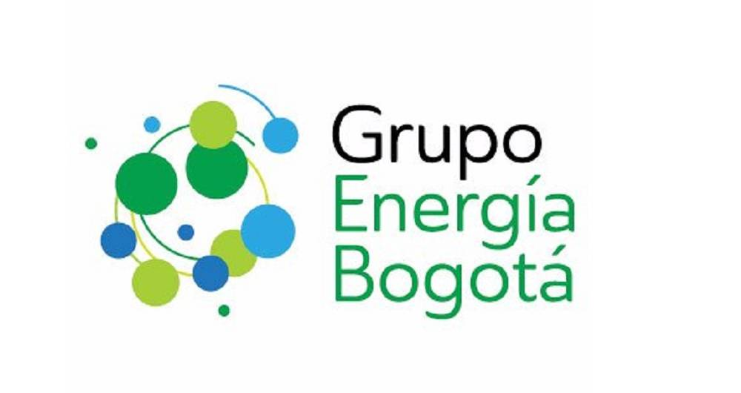
PAPELES DE TRABAJO DECLARACIÓN DE RETENCIÓN EN LA FUENTE (RETE ICA) DEL MUNICIPIO DE CIENAGA-MAGDALENA-47189 DE LA COMPAÑIA GRUPO ENERGIA BOGOTÄ SA ESP

 | NOVIEMBRE

